المؤشرات الكلية

سوق العراق للاوراق المالية
جلسة الخميس 2025/10/23 |  |  |  | تقرير أسعار الأسهم المتداولة واخبار الشركات
الجلسة (190)

الاسهم المتداولة المدرجة و OTC |  |  | 402,901,147 |  |  | قيمة الأسهم المتداولة المدرجة و OTC |  | 649,722,919 |  |  | صفقات الشركات المدرجة وOTC | 518
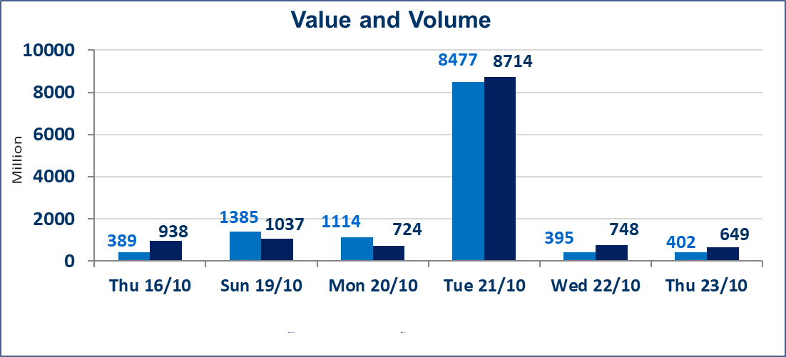
المؤشر60 ISX اليوم | 917.31 |  | نقطة |  |  | المؤشر15 ISX اليوم | 1111.02 | نقطة
المؤشر 60 ISX السابق | 916.10 |  | نقطة |  |  | المؤشر 15 ISX السابق | 1111.21 | نقطة
نسبة التغير | 0.13 |  | % |  |  | نسبة التغير | -0.02 | %
عدد النقاط | 1.21 |  | نقطة |  |  | عدد النقاط | -0.19 | نقطة

الشركات المدرجة | 104 | OTC | 11 | 115 |  | الشركات غير المتداولة المدرجة | 49 | OTC | 9 | 58
الشركات المتداولة | 40 | OTC | 1 | 41 |  | الشركات المرتفعة |  |  | 11
شركات الهيئة العامة |  |  |  | 5 |  | الشركات المنخفضة |  |  | 11
الموقوفة بقرار من هيأة الأوراق المالية |  |  |  | 10
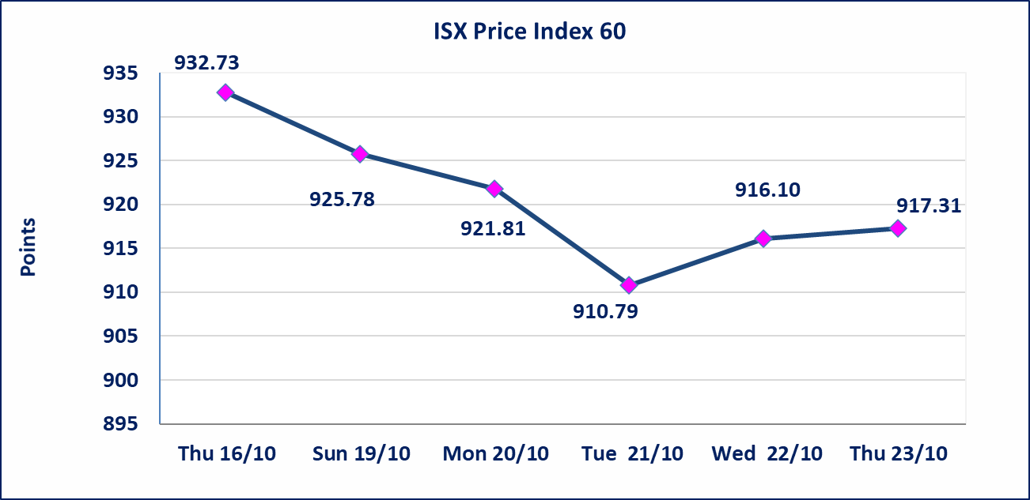
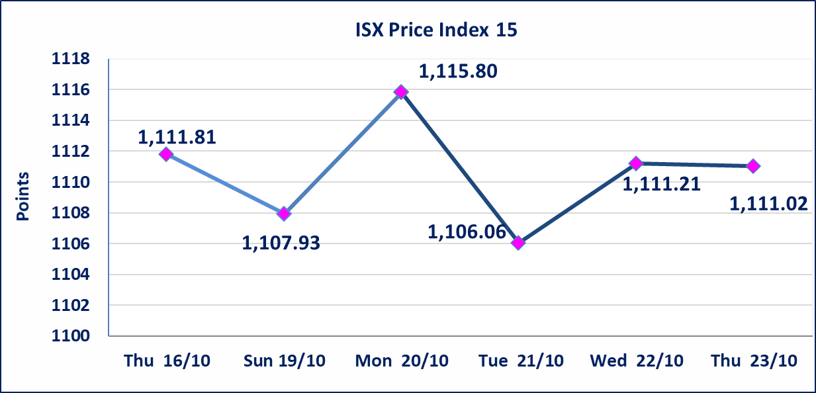

الحد الأعلى والادنى للتغير في السعر | نسبة التغير في المنصة النظامية (15%)، نسبة التغير في المنصة الثانية (20%)، نسبة التغير في المنصة الثالثة (5%) إرتفاعاً وإنخفاضاً من سعر الاغلاق السابق.
Web site : www.isx-iq.net E-mail : info-isx@isx-iq.net |  |  |  |  | 07834000034 - 07711211522 : ص . ب :3607 العلوية الهاتف |  |  |  |  |  | بغداد /الكرادة/ قرب المسرح الوطني /مجاور مصرف الخليج التجاري

نسبة التغير
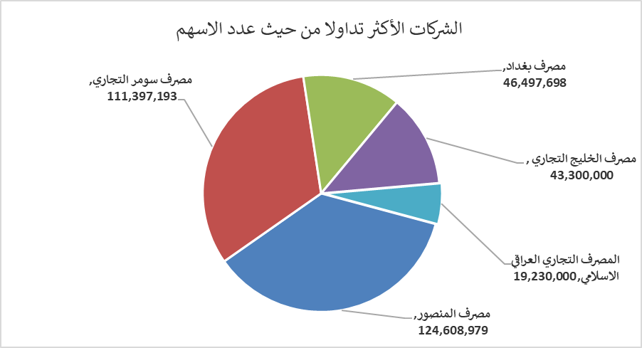
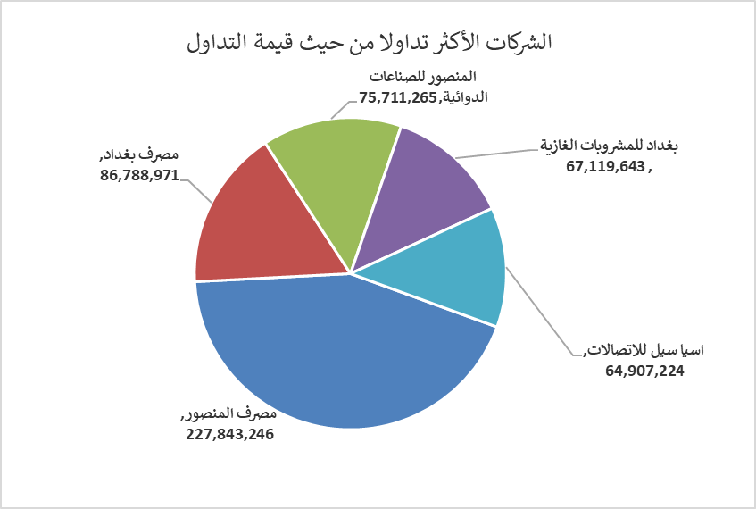
الشركات الأكثر ارتفاعاً وانخفاضاً

نسبة التغير لاسعار الاغلاق الاكثر ارتفاعاً |  |  |  | نسبة التغير لاسعار الاغلاق الاكثر انخفاضاً
اسم الشركة | اغلاق | التغير(%) | الاسهم المتداولة | اسم الشركة | اغلاق | التغير (%) | الاسهم المتداولة
نقل المنتجات النفطية | 1.680 | 5.00 | 1,714,186 | بابل للإنتاج الحيواني والنباتي | 6.630 | -15.00 | 25,000
الامين للتأمين | 0.890 | 4.71 | 55,209 | مصرف الدولي الاسلامي | 0.220 | -8.33 | 82,836
الصناعات الالكترونية | 1.340 | 4.69 | 2,693,920 | الصناعات المعدنية والدراجات | 2.000 | -4.76 | 400,000
فندق فلسطين | 29.000 | 3.57 | 110,500 | فندق أشور | 29.000 | -3.33 | 3,000
المواد الانشائية الحديثة | 0.600 | 3.45 | 100,000 | فندق السدير | 23.000 | -2.13 | 17,100

الشركات الاكثر نشاطا حسب الاسهم المتداولة (حجم التداول) |  |  |  | الشركات الاكثر نشاطا حسب القيمة المتداولة
اسم الشركة | اغلاق | التغير(%) | الاسهم المتداولة | اسم الشركة | اغلاق | التغير (%) | القيمة المتداولة
مصرف المنصور | 2.020 | -0.49 | 124,608,979 | مصرف المنصور | 2.020 | -0.49 | 252,013,453
مصرف سومر التجاري | 0.090 | 0.00 | 111,397,193 | مصرف بغداد | 3.400 | 0.00 | 157,569,229
مصرف بغداد | 3.400 | 0.00 | 46,497,698 | اسيا سيل للاتصالات | 11.850 | -0.42 | 84,442,186
مصرف الخليج التجاري | 0.280 | 0.00 | 43,300,000 | المنصور للصناعات الدوائية | 2.440 | 0.00 | 45,572,509
المصرف التجاري العراقي الاسلامي | 0.690 | 0.00 | 19,230,000 | بغداد للمشروبات الغازية | 4.500 | 1.12 | 36,221,268

